Хиты

 | Наименование заказчика/ИНН |  |  |  | АКЦИЯ предложение ограничено (цены действуют до 01 июня 2020 года)
 | Номер договора (при наличии)
 | ФИО, серия/номер паспорта получателя
 | Город |  |  |  | Заполненный и сохраненный бланк выслать на почту - koreaoptom@gmail.com Доставка из Владивостока до вашего города оплачивается при получении отдельно по тарифам транспортной компании, осуществляющей перевозку (наземным транспортом или авиа).
 | Телефон
 | Адрес электронной почты
 | ТК и способ доставки по РФ (по умолчанию ПЭК)

Изображение | Наименование | Вес в уп.,гр. | Количество в коробке | в руб до Владивостока | Заказ, количество коробок | Сумма, руб
 |  |  |  |  | - | -
 | Hell-Pore Control Hyaluronic Acid 97% 50ml Hell-Pore | 125 | 100 | 360.00 |  | -
 | Etude House Baking Powder Crunch Pore Scrub | 215 | 24 | 385.00 |  | -
 | PETITFEE chamomile lightening Hidrogel Eye Patch | 200 | 72 | 430.00 |  | -
 | PETITFEE Agave Cooling Eye Patch | 200 | 72 | 430.00 |  | -
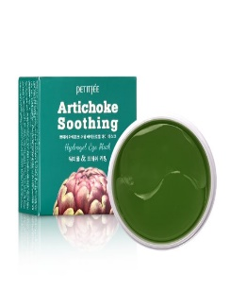 | Artichoke Soothing hydrogel eye mask | 200 | 72 | 430.00 |  | -

